COUNTIF(중복값 체크)
COUNTIF 활용

정의 : 범위에서 조건에 맞는 셀의 개수를 구하는 함수 'COUNTIF'를 활용하여, 중복된 데이터 입력 제한

 | 활용 함수 : |  |  | 활용 기능 :
 | 함수명 | 사용 형식 |  | 데이터 유효성 검사
 | COUNTIF | =COUNTIF(범위, 조건)

 | 선정 사유 : 아래 사유들에 대한 방어를 위함
 | ㄴ 여러 사람이 동시에 공유하는 파일로 데이터를 관리할 때 중복 값 발생이 필연적 발생하며, 엑셀 익스포트 전까지 이에 대한 인지에 어려움 발생
 | ㄴ 콘텐츠 개발간 약속된 ID 대역대 이상의 대역대를 사용 시 에러 발생

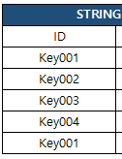
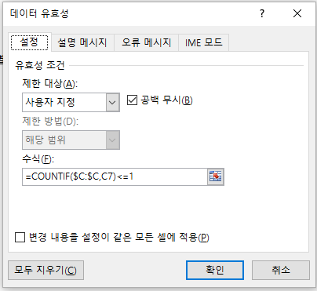
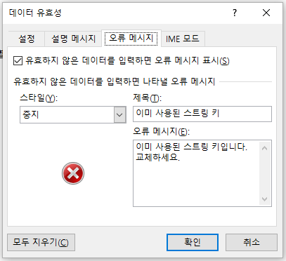
 | 예제 : 스트링 테이블에서 중복된 키 생성 시 오류 메시지 출력
 |  |  | STEP.1 오류 메시지를 출력 시킬 열 모두 선택 |  | STEP.2 데이터 유효성 검사 클릭 | STEP.3 COUNTIF 함수 활용하여 오류 메시지 설정
 | STRING TABLE
 | ID | VC_C
 | Key001 | 데니스
 | Key002 | 슬기
 | Key003 | 에르난데스
 | Key004 | 사이퍼
 | Key001 | 앙리

 | 참고
 | 2가지 이상의 조건을 만족하는 데이터만 입력 가능한 테이블 제작 시
 | AND 함수와 병행 사용을 통해 더욱 완벽한 조건 설정 가능
 | ※ AND : 지정한 조건을 모두 만족할 때 TRUE를 반환
 | =AND(COUNTIF(범위, 조건) <=1 , COUNTIF(범위2, 조건2) >=1)

